상품제안서
분리-후레쉬랜턴 경광봉/신호봉 안전봉-고품질 | 상품코드: F29259

 |  |  |  |  |  |  | 02-412-0044 | www.easy1.co.kr
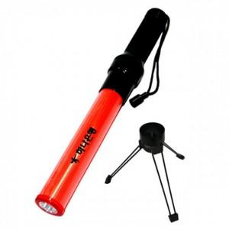

【상세/제작정보】 | 기본수량 미만 인쇄시 비용 추가. 주문전 재고확인 부탁드립니다.

【인쇄/포장옵션】 | 실크 / 포장불가능

【공급단가】 | 수량 | 100~ | 300~ | 500~ | 1,000~ | 3,000~
*VAT별도 | 단가 | 6,810원 | 6,700원 | 6,530원 | 6,410원 | 6,240원

【상품 URL】 | https://easy1.co.kr:443/src/goods_detail.php?gdno=29259

